상품제안서
스위스와그너 슬림명함지갑 | 상품코드: F14225

 |  |  |  |  |  |  | 02-412-0044 | www.easy1.co.kr
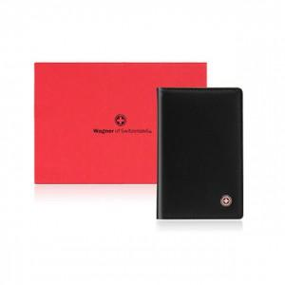

【상세/제작정보】 | 실용성과 시크한 멋을 표현한 슬림명합지갑

【인쇄/포장옵션】 | 불박 / 포장지포장

【공급단가】 | 수량 | 50~ | 100~ | 500~ | 1,000~ | 2,000~
*VAT별도 | 단가 | 12,150원 | 11,700원 | 11,250원 | 10,800원 | 10,530원

【상품 URL】 | https://dev.easy1.co.kr:443/src/goods_detail.php?gdno=14225

